상품제안서
휴대용칫솔살균기(UTS1000) | 상품코드: S02436

 |  |  |  |  |  |  | 02-713-8555 | www.synergygift.co.kr
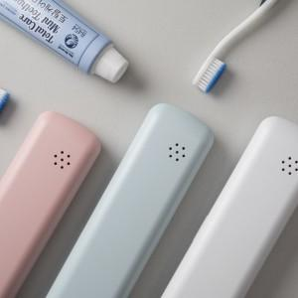 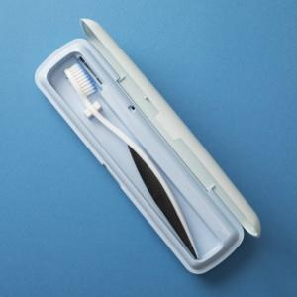

【상세/제작정보】

【인쇄/포장옵션】 | 풀칼라 / 포장지포장

【공급단가】 | 수량 | 50~ | 100~ | 300~ | 1,000~ | 2,000~
*VAT별도 | 단가 | 9,720원 | 9,360원 | 9,000원 | 8,640원 | 8,420원

【상품 URL】 | https://www.synergygift.co.kr:443/src/goods_detail.php?gdno=3403

